Worksheet
Image | Sku | Name | Retail price | XS | S | M | L | XL | XXL | 3XL | SUM | Blank
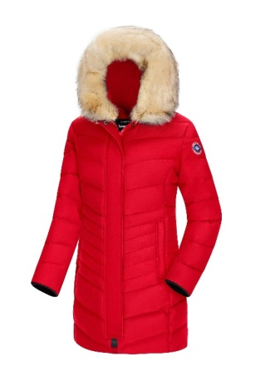 | CELINE-RED | Subprime parka Celine frau rood | € 329.95 | 1 | 16 | 21 | 21 | 11 | 1 |  | 71
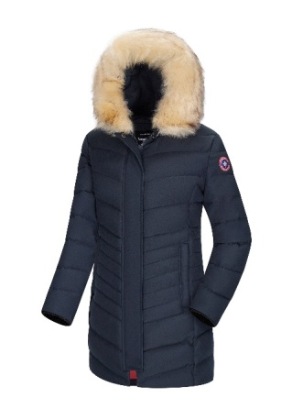 | CELINE-NVY | Subprime winter parka Celine frau navy blauw | € 329.95 | 1 | 11 | 11 | 16 | 10 |  |  | 49
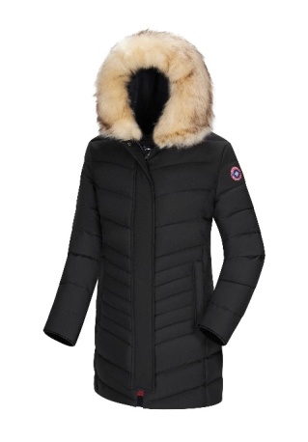 | CELINE-BLK | Subprime winter parka Celine frau zwart | € 329.95 |  | 22 | 16 | 13 | 7 | 1 |  | 59
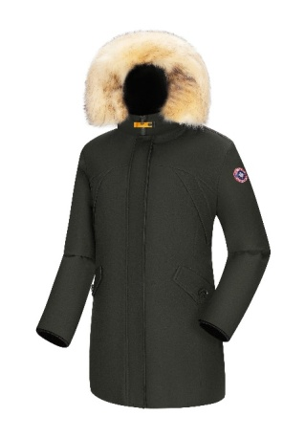 | CHLOE-GRN | Subprime parka Chloe frau khaki groen | € 329.95 | 1 | 10 | 16 | 16 | 11 |  |  | 54
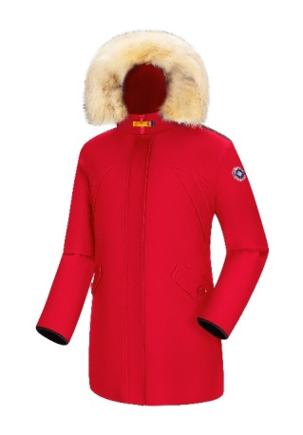 | CHLOE-RED | Subprime parka Chloe frau rood | € 329.95 | 1 | 10 | 24 | 21 | 16 | 16 |  | 88
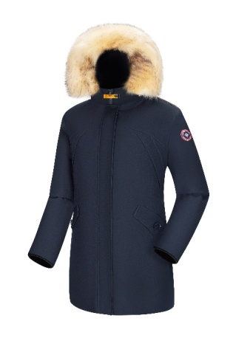 | CHLOE-NVY | Subprime parka Chloe frau navy blauw | € 329.95 | 1 | 20 | 31 | 31 | 21 | 11 |  | 115
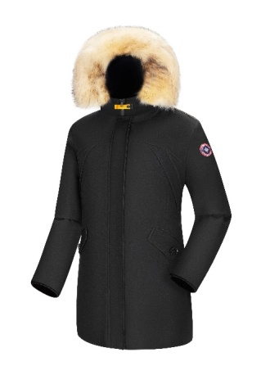 | CHLOE-BLK | Subprime parka Chloe frau zwart | € 329.95 | 14 | 43 | 47 | 64 | 47 | 31 |  | 246
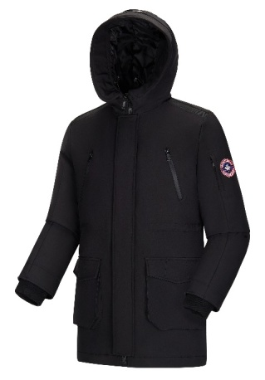 | HUGO-BLK | Subprime softshell parka herren Hugo zwart | € 329.95 |  |  |  |  | 8 | 9 |  | 17
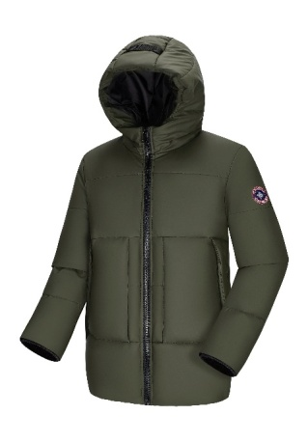 | LEVI-GRN | Subprime parka herren Levi khaki groen | € 329.95 |  | 7 | 23 | 25 | 18 | 15 | 8 | 96
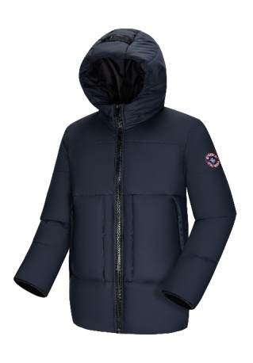 | LEVI-NVY | Subprime parka herren Levi navy blauw | € 329.95 |  | 6 | 22 | 19 | 24 | 13 | 3 | 87
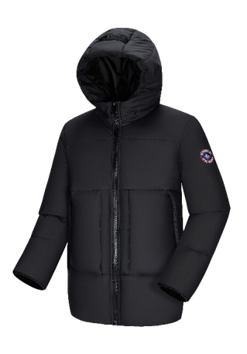 | LEVI-BLK | Subprime parka herren Levi zwart | € 329.95 |  | 10 | 16 | 30 | 33 | 16 | 2 | 107
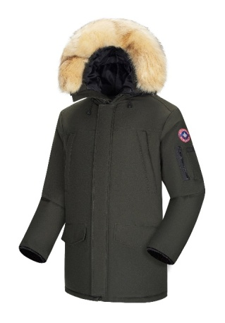 | TOMMY-GRN | Subprime winterjas herren Tommy khaki groen | € 329.95 |  | 9 | 20 | 28 | 34 | 21 | 13 | 125
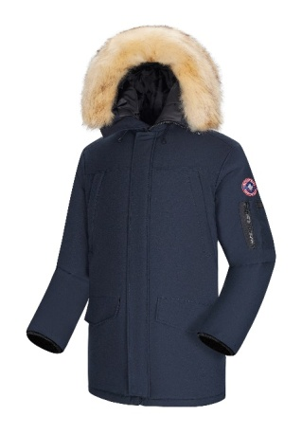 | TOMMY-NVY | Subprime winterjas herren Tommy navy blauw | € 329.95 |  | 15 | 24 | 30 | 39 | 22 | 14 | 144
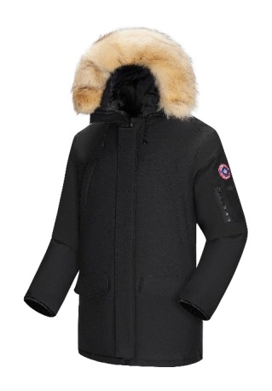 | TOMMY-BLK | Subprime winterjas herren Tommy zwart | € 329.95 |  |  | 10 | 16 | 42 | 11 | 4 | 83
 |  |  |  |  |  |  |  |  |  |  | 1341

